月菜單
宜蘭縣壯圍鄉壯圍國中 112年11月份 素食 菜單

日期 | 星期 | 主食 | 副食 |  |  |  | 湯 | 水果/乳品 | 熱量 (大卡) | 全穀 雜糧類 (份) | 豆魚 蛋肉類 (份) | 蔬菜類 (份) | 油脂類 (份) | 水果類 (份) | 乳品類 (份) | 鈣 含量 (mg)
11/01 | 三 | 特餐 | 奶香野菇筆尖麵 | 素香菇海苔燒 | 炒土白菜 | 三彩干絲 | 玉米節湯 | 水果 | 753 | 5.2 | 2.0 | 1.5 | 2.8 | 1.0 | 0.1 | 553
11/02 | 四 | 五穀飯 | 三杯豆腐 | 玉菜干片 | 素青菜 | 時蔬 | 薑絲冬瓜湯 |  | 737 | 5.5 | 2.1 | 2.9 | 2.7 | 0.0 | 0.0 | 553
11/03 | 五 | 白飯 | 鐵板油腐 | 芙蓉蒸蛋 | 田園時蔬 | 時蔬 | 綠豆湯 | 鮮奶 | 863 | 6.8 | 2.0 | 1.8 | 2.6 | 0.0 | 0.5 | 484
11/06 | 一 | 白飯 | 鳳梨木耳素雞 | 彩繪凍豆腐 | 素青菜 | 時蔬 | 薑絲海結湯 | 水果 | 804 | 5.7 | 2.0 | 2.4 | 2.6 | 1.3 | 0.0 | 563
11/07 | 二 | 糙米飯 | 酥炸雙脆 | 海苔洋芋 | 素青菜 | 時蔬 | 金茸蔬菜湯 |  | 770 | 5.9 | 2.0 | 2.7 | 3.1 | 0.0 | 0.0 | 409
11/08 | 三 | 特餐 | 素肉燥乾麵 | 五香蘭花干 | 素青菜 | 時蔬 | 素酸辣湯 | 水果 | 735 | 5.0 | 2.0 | 2.5 | 2.5 | 1.0 | 0.0 | 353
11/09 | 四 | 燕麥飯 | 砂鍋豆腐煲 | 家常百頁 | 素青菜 | 時蔬 | 海芽蛋花湯 |  | 724 | 5.5 | 2.1 | 2.4 | 2.7 | 0.0 | 0.0 | 353
11/10 | 五 | 白飯 | 玉米素雞丁 | 紅蘿蔔炒蛋 | 素青菜 | 時蔬 | 紅豆燕麥牛奶 | 優酪乳 | 868 | 6.4 | 2.0 | 1.9 | 2.6 | 0.0 | 0.7 | 494
11/13 | 一 | 白飯 | 五香素肉燥 | 鮑菇干片 | 素青菜 | 時蔬 | 玉米濃湯 | 水果 | 874 | 6.6 | 2.4 | 2.0 | 2.7 | 1.0 | 0.0 | 509
11/14 | 二 | 糙米飯 | 老皮嫩肉 | 雲耳山藥 | 素青菜 | 時蔬 | 黃瓜油豆腐湯 |  | 786 | 6.3 | 2.0 | 2.4 | 3.0 | 0.0 | 0.0 | 352
11/15 | 三 | 特餐 | 沙茶香菇羹飯 | 白菜獅子頭 | 素青菜 | 韓式炒年糕 | 茶葉蛋 | 水果 | 821 | 5.7 | 2.6 | 2.0 | 2.6 | 1.0 | 0.0 | 149
11/16 | 四 | 五穀飯 | 麻油素肚 | 珍珠三色 | 素青菜 | 時蔬 | 味噌湯 | 豆漿 | 781 | 6.2 | 2.3 | 2.1 | 2.7 | 0.0 | 0.0 | 245
11/17 | 五 | 白飯 | 糖醋豆腸 | 蛋酥高麗菜 | 素炒四季豆 | 時蔬 | 紫米芋圓湯 | 鮮奶 | 922 | 7.3 | 2.0 | 2.2 | 2.9 | 0.0 | 0.5 | 343
11/20 | 一 | 白飯 | 薑絲麵腸 | 海帶干絲 | 素青菜 | 時蔬 | 紫菜蛋花湯 | 水果 | 777 | 5.5 | 2.1 | 2.3 | 2.6 | 1.0 | 0.0 | 297
11/21 | 二 | 糙米飯 | 泡菜豆腐 | 螞蟻上樹 | 素青菜 | 時蔬 | 肉骨茶湯 |  | 776 | 6.2 | 2.0 | 2.8 | 2.7 | 0.0 | 0.0 | 280
11/22 | 三 | 特餐 | 日式醬油拉麵 | 香滷大黑干 | 素青菜 | 燒芋頭 | 炸銀絲卷 | 水果 | 775 | 5.7 | 2.0 | 1.4 | 2.9 | 1.0 | 0.0 | 294
11/23 | 四 | 燕麥飯 | 蜜汁豆包 | 咖哩腰果百頁 | 素青菜 | 時蔬 | 花瓜香菇湯 |  | 735 | 5.9 | 2.0 | 2.2 | 2.6 | 0.0 | 0.0 | 198
11/24 | 五 | 白飯 | 雲菜捲 | 木須炒蛋 | 素青菜 | 時蔬 | 綜合燒仙草 | 優酪乳 | 906 | 7.0 | 2.1 | 2.1 | 2.9 | 0.0 | 0.5 | 563
11/27 | 一 | 白飯 | 打拋麵腸 | 腐皮白菜 | 素青菜 | 時蔬 | 美味鮮菇湯 | 水果 | 804 | 5.5 | 2.2 | 2.9 | 2.7 | 1.0 | 0.0 | 184
11/28 | 二 | 糙米飯 | 煙燻素茶鵝 | 回鍋干片 | 素青菜 | 時蔬 | 養生山藥湯 |  | 799 | 6.1 | 2.7 | 2.1 | 2.6 | 0.0 | 0.0 | 497
11/29 | 三 | 特餐 | 古早味炒米粉 | 馬鈴薯烤麩 | 素青菜 | 宮保杏鮑菇 | 翡翠丸油豆腐湯 | 水果 | 768 | 5.3 | 2.1 | 2.3 | 2.7 | 1.0 | 0.0 | 156
11/30 | 四 | 五穀飯 | 香椿豆腐 | 鮮菇綠椰菜 | 素青菜 | 時蔬 | 結頭菜素羊湯 |  | 728 | 5.5 | 2.0 | 3.2 | 2.5 | 0.0 | 0.0 | 297
營養小知識-認識「鈣」，掌握技巧吃對鈣質補對鈣
每日需要多少鈣? |  |  |  |  | 吃什麼補鈣最快？補鈣食物大排名揭曉 |  |  | 6妙招;提升鈣吸收
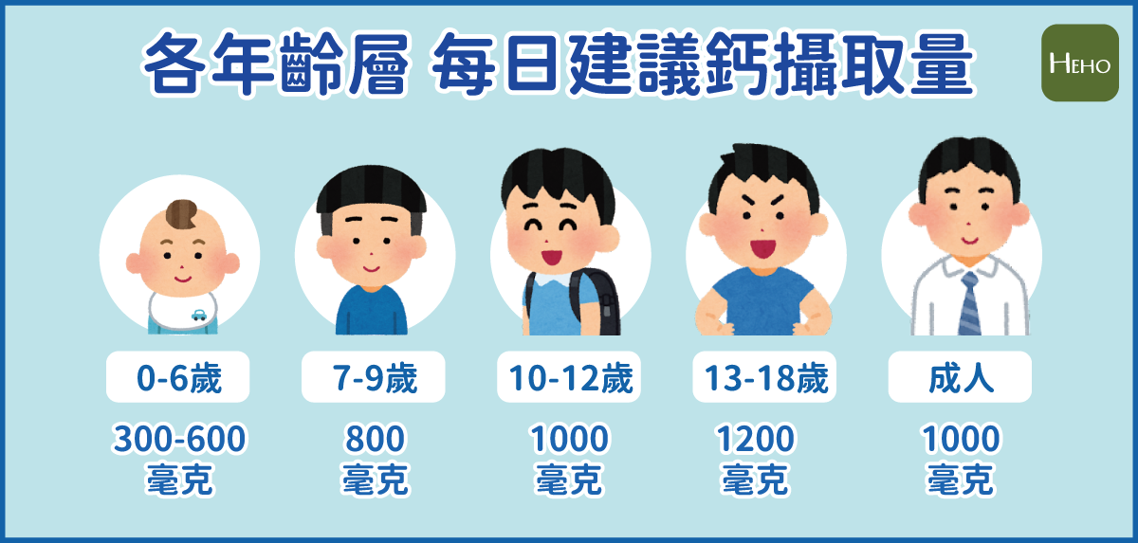 |  |  |  |  | 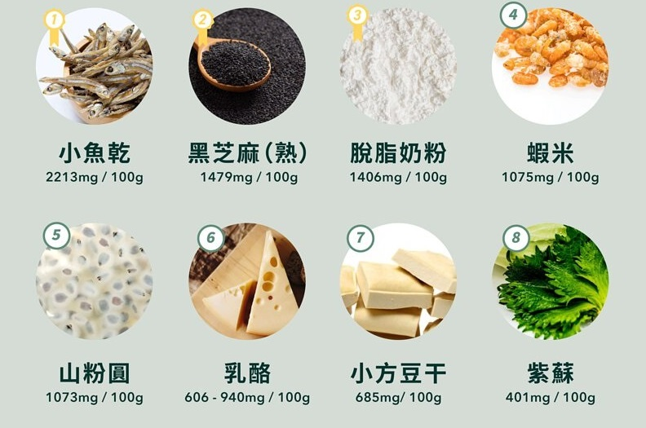 |  |  | 